상품제안서
리빙라인 손잡이컵 | 상품코드: F10999

 |  |  |  |  |  | 02-412-0044 | www.easy1.co.kr
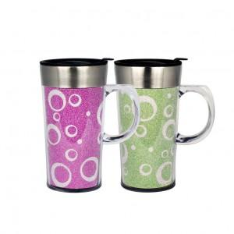

【상세/제작정보】 | 블링블링한 펄간지 디자인이 돋보이며 오프너로 개폐가 가능가 편리함

【인쇄/포장옵션】 | 레이저 / 포장지포장

【공급단가】 | 수량 | 100~ | 500~ | 1,000~ | 3,000~
*VAT별도 | 단가 | 3,380원 | 3,250원 | 3,130원 | 3,000원

【상품 URL】 | http://www.easy1.co.kr/src/goods_detail.php?gdno=10999

